Sheet1
테마 사용자 정의하기 설정 방법
http://accesspressthemes.com/documentation/one-paze-doc/#!/configuring_header

사이트 전체 layout
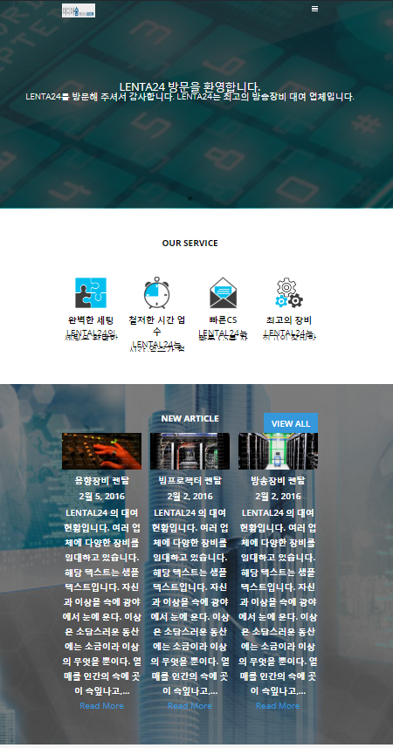
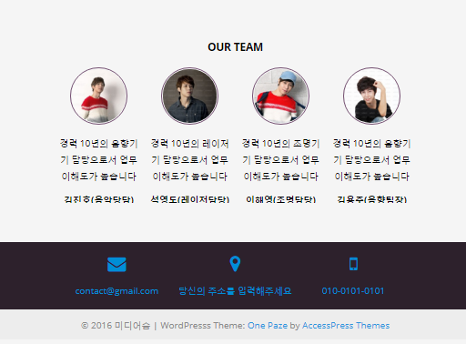
Header 영역
Slider 영역
Home Page 영역
footer 영역
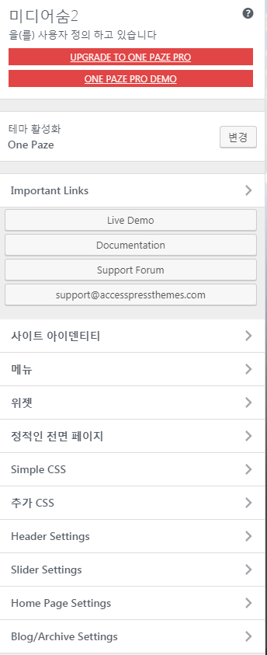

1. 사이트 아이덴티티 : 사이트 제목 설정
 | 사이트 아이콘은 Logo 이미지가 아님
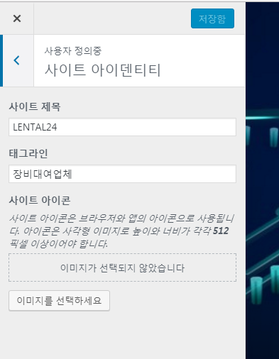



2. Header Setting
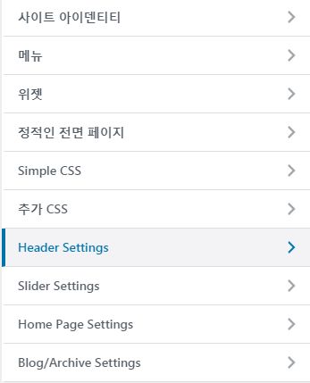
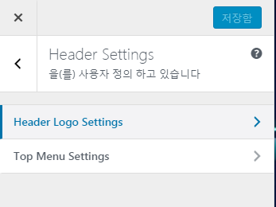
 |  |  |  |  |  | *Top Menu Settings
 |  |  |  |  |  | top 메뉴의 위치로 top, side bar right,left가 있다.
 |  |  |  |  |  | default : Top으로 선택

 |  |  |  |  |  |  | header.php
 |  |  |  |  |  |  | <div class="site_logo">

 |  |  |  |  |  |  | .site_logo {
 |  |  |  |  |  |  | width: 150px;
 |  |  |  |  |  |  |  | line-height:0;
 |  |  |  |  |  |  | }
 | Logo 설정 |  |  |  |  |  | .site_logo a{

 |  |  |  |  |  |  |  | display:block;
 |  |  |  |  |  |  | }

 |  |  |  |  |  |  | .site-header .site_logo img{
 |  |  |  |  |  |  | transition:all 0.3s ease-in-out;
 |  |  |  |  |  |  | -moz-transition:all 0.3s ease-in-out;
 |  |  |  |  |  |  | -webkit-transition:all 0.3s ease-in-out;
 |  |  |  |  |  |  | height: 65px;
 |  |  |  |  |  |  | }
 |  |  |  |  |  |  | .main-nav-scrolled .site_logo img{
 |  |  |  |  |  |  | height: 45px;

3. Slider Settings
 | 1) 글의 카테고리 slider용 카테고리를 추가한다.
 |  | default : home slider로 카테고리가 생성되어 있음
 | 2) 글에서 slider용 글을 작성하고, 카테고리를 home slider로 선택한다.
 |  | 특성 이미지가 글의 backgroud image로 설정된다
 | 3) Slider Settings 메뉴를 아래와 같이 설정한다.
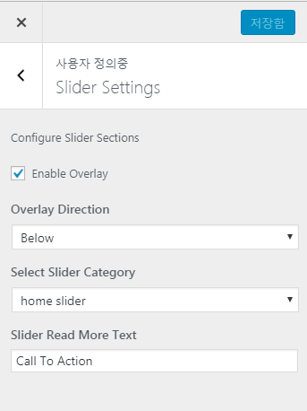
 |  |  | *Overlay는 특성 이미지의 overlay 여부 및 방향을 설정하는 부분이다. |  |  |  | }

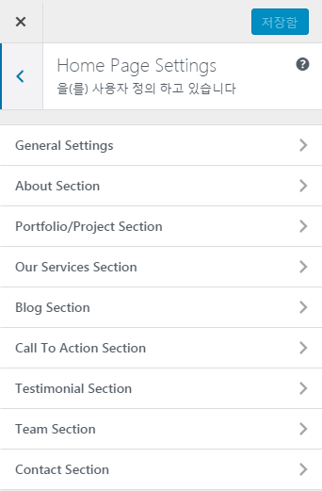
4. Home Page Settings
 |  |  |  | 아래 항목이 default enable 되어 있음
 |  |  |  |  | Our Service Section
 |  |  |  |  | Blog Section
 |  |  |  |  | Team Section
 |  |  |  |  | Contact Section - 이미지 변경 안됨

5. Footer 영역 설정
 | 테마에서는 footer menu 설정 부분이 있으며, menu 미추가시 footer.php file를 직접 수정해야 함

